Figure 2
Figure 2 : Evolution du nombre de victimes de violences conjugales par année d'enregistrement de 2016 à 2021 (en %)

 | 2016 | 2017 | 2018 | 2019 | 2020 | 2021
Faits antérieurs à l'année N | 20,211 | 21,322 | 25,720 | 33,800 | 43,533 | 57,611
Faits commis l'année de l'enregistrement (N) | 93,567 | 94,718 | 102,666 | 119,181 | 128,268 | 149,989
Total des faits enregistrés sur l'année | 113,778 | 116,040 | 128,386 | 152,981 | 171,801 | 207,600
Évolution pour les victimes de faits antérieurs à l'année N |  | 5.5 | 20.6 | 31.4 | 28.8 | 32.3
Évolution pour les victimes de faits commis l'année N (%) |  | 1.2 | 8.4 | 16.1 | 7.6 | 16.9
Évolution de l'ensemble des victimes (%) |  | 2.0 | 10.6 | 19.2 | 12.3 | 20.8
 | Faits antérieurs à l'année N | Faits commis l'année de l'enregistrement (N) | Évolution pour les victimes de faits antérieurs à l'année N | Évolution pour les victimes de faits commis l'année N (%) | Évolution de l'ensemble des victimes (%)
2016 | 20211 | 93567
2017 | 21322 | 94718 | 5.4970065806 | 1.230134556 | 1.9880820545
2018 | 25720 | 102666 | 20.626582872 | 8.3912244769 | 10.639434678
2019 | 33800 | 119181 | 31.415241058 | 16.086143417 | 19.157073201
2020 | 43533 | 128268 | 28.795857988 | 7.6245374682 | 12.302181317
2021 | 57611 | 149989 | 32.338685595 | 16.934075529 | 20.837480573

Lecture : En France en 2021, les services de sécurité enregistraient 149 989 faits de violences conjugales ayant eu lieu la même année et 57 611 datant d’une année antérieure à 2021. Cela représente une augmentation de 21,1% de l’ensemble des victimes, de 32,7% des faits antérieurs à l’année d’enregistrement et de 17,2% des faits commis pendant l’année en cours par rapport à 2020.
Champ : France (Métropole + DROM), personnes physiques âgées de 15 ans et plus.
Source : SSMSI, base des victimes enregistrés par la police et la gendarmerie 2016-2021.

Figure 3
Figure 3 : Répartition par âge des victimes de violences conjugales enregistrées en 2021, par grande catégorie d'infraction

 | 15 -19 | 20-24 | 25-29 | 30-34 | 35-39 | 40-44 | 45-49 | 50-54 | 55-59 | 60-64 | 65-69 | 70-74 | 75 et + | Total
Violences physiques | 5.7 | 14.1 | 16.0 | 17.0 | 15.5 | 11.6 | 8.1 | 5.0 | 3.0 | 1.6 | 1.0 | 0.7 | 0.7 | 100
Violences sexuelles | 14.4 | 18.7 | 17.1 | 16.0 | 12.8 | 8.7 | 5.8 | 3.3 | 1.7 | 0.9 | 0.4 | 0.2 | 0.2 | 100
Autres atteintes à la personne | 4.0 | 10.9 | 14.6 | 18.1 | 17.6 | 13.1 | 9.5 | 5.8 | 3.2 | 1.6 | 0.9 | 0.5 | 0.3 | 100
Part de femmes | 94.7 | 92.6 | 89.9 | 87.9 | 86.1 | 84.3 | 82.5 | 80.6 | 78.7 | 77.6 | 78.2 | 76.6 | 77.6 | 87.0

Lecture : En France en 2021, 14% des victimes de violences sexuelles conjugales avaient entre 15 et 19 ans.
Champ : France (Métropole + DROM), personnes physiques âgées de 15 ans et plus.
Source : SSMSI, base des victimes enregistrés par la police et la gendarmerie 2016-2021.

Figure 4
Figure 4 – Nombres de femmes victimes de violences conjugales enregistrées en 2021 pour 1 000 habitantes de 15 à 64 ans, par taille d’unité urbaine

Femmes de 15 à 64 ans | France | France Métropolitaine
France | 8.4 | 8.3
Commune rurale | 5.8 | 5.8
de 2 000 à 4 999 habitants | 7.4 | 7.4
de 5 000 à 9 999 habitants | 8.3 | 8.2
de 10 000 à 19 999 habitants | 8.9 | 8.7
de 20 000 à 49 999 habitants | 9.6 | 9.4
de 50 000 à 99 999 habitants | 10.0 | 10.1
de 100 000 à 199 999 habitants | 10.4 | 9.9
de 200 000 à 1 999 999 habitants | 9.3 | 9.3
Unité urbaine de Paris | 8.3 | 8.3

Lecture : En 2021, dans les communes rurales, on dénombrait 5,8 victimes de violences conjugales pour 1000 habitantes de 15 à 64 ans.
Champ : France (Métropole + DROM), femmes âgées de 15 à 64 ans.
Source : SSMSI, base des victimes enregistrés par la police et la gendarmerie 2016-2021, INSEE, recensement de la population 2019.

Figure 5
Figure 5 – Nombre de femmes de 15 à 64 ans victimes de violences conjugales pour 1 000 habitantes du même âge en 2021, par départements

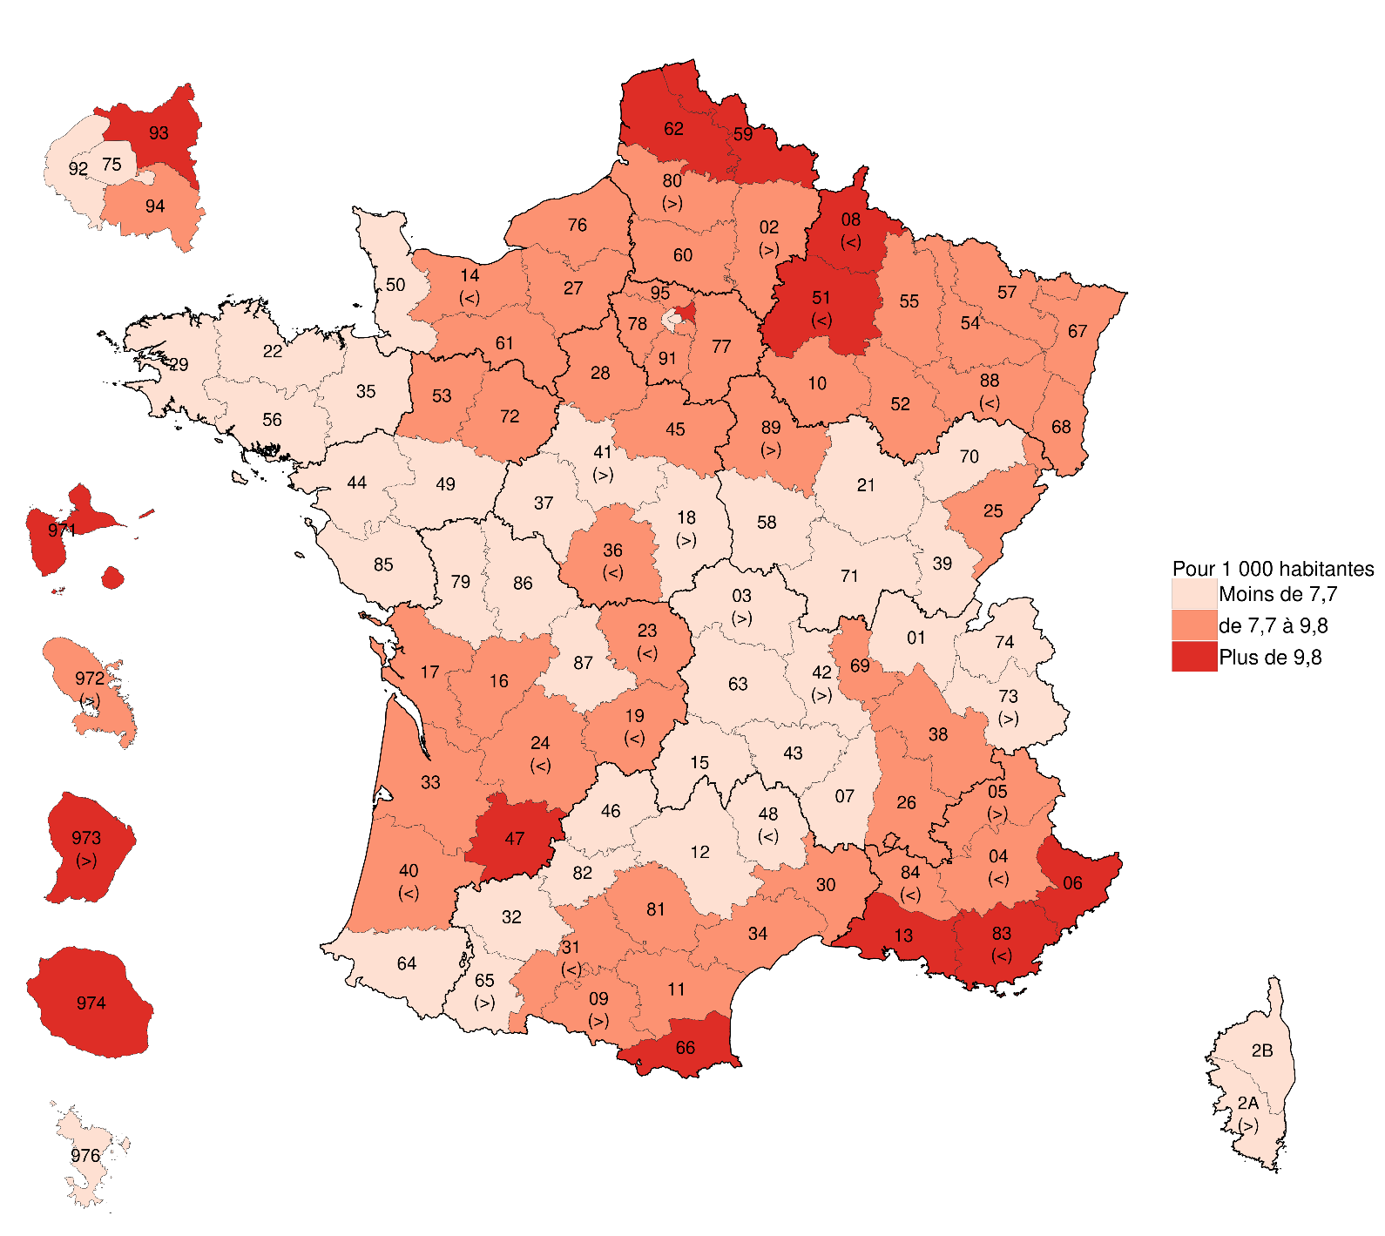
 | N° | Département | Victimes pour 1 000 habitantes de 15 à 64 ans
 | 1 | Ain | 6.6
 | 2 | Aisne | 9.5
 | 3 | Allier | 7.4
 | 4 | Alpes-de-Haute-Provence | 8.1
 | 5 | Hautes-Alpes | 9.6
 | 6 | Alpes-Maritimes | 10.3
 | 7 | Ardèche | 6.8
 | 8 | Ardennes | 10.0
 | 9 | Ariège | 9.2
 | 10 | Aube | 8.8
 | 11 | Aude | 8.4
 | 12 | Aveyron | 5.5
 | 13 | Bouches-du-Rhône | 10.2
 | 14 | Calvados | 7.6
 | 15 | Cantal | 5.9
 | 16 | Charente | 8.3
 | 17 | Charente-Maritime | 8.7
 | 18 | Cher | 7.6
 | 19 | Corrèze | 8.0
 | 21 | Côte-d Or | 7.1
 | 22 | Côtes-d Armor | 7.3
 | 23 | Creuse | 8.2
 | 24 | Dordogne | 8.0
 | 25 | Doubs | 8.9
 | 26 | Drôme | 8.5
 | 27 | Eure | 8.7
 | 28 | Eure-et-Loir | 8.6
 | 29 | Finistère | 6.5
 | 2A | Corse-du-Sud | 7.2
Lecture : En 2021, on dénombrait en Seine-Saint-Denis (93) plus de 9,8 victimes de violences conjugales pour 1 000 habitantes âgées de 15 à 64 ans. | 2B | Haute-Corse | 6.7
Champ : France (Métropole + DROM), femmes âgées de 15 à 64 ans. | 30 | Gard | 8.2
Source : SSMSI, base des victimes enregistrés par la police et la gendarmerie 2016-2021, INSEE, recensement de la population 2019. | 31 | Haute-Garonne | 7.7
 | 32 | Gers | 6.1
 | 33 | Gironde | 8.6
 | 34 | Hérault | 8.6
 | 35 | Île-et-Vilaine | 7.0
 | 36 | Indre | 8.0
 | 37 | Indre-et-Loire | 7.2
 | 38 | Isère | 8.1
 | 39 | Jura | 7.0
 | 40 | Landes | 7.7
 | 41 | Loi-et-Cher | 7.4
 | 42 | Loire | 7.6
 | 43 | Haute-Loire | 6.3
 | 44 | Loire-Atlantique | 6.5
 | 45 | Loiret | 9.2
 | 46 | Lot | 6.1
 | 47 | Lot-et-Garonne | 10.9
 | 48 | Lozère | 4.9
 | 49 | Maine-et-Loire | 5.9
 | 50 | Manche | 6.5
 | 51 | Marne | 9.7
 | 52 | Haute-Marne | 8.9
 | 53 | Mayenne | 8.9
 | 54 | Meurthe-et-Moselle | 9.1
 | 55 | Meuse | 8.6
 | 56 | Morbihan | 7.0
 | 57 | Moselle | 8.9
 | 58 | Nièvre | 7.0
 | 59 | Nord | 11.4
 | 60 | Oise | 9.1
 | 61 | Orne | 8.8
 | 62 | Pas-de-Calais | 11.0
 | 63 | Puy-de-Dôme | 5.8
 | 64 | Pyrénées-Atlantiques | 6.4
 | 65 | Hautes-Pyrénées | 7.3
 | 66 | Pyrénées-Orientales | 10.5
 | 67 | Bas-Rhin | 7.9
 | 68 | Haut-Rhin | 8.6
 | 69 | Rhône | 8.1
 | 70 | Haute-Saône | 7.0
 | 71 | Saône-et-Loire | 7.0
 | 72 | Sarthe | 8.8
 | 73 | Savoie | 7.5
 | 74 | Haute-Savoie | 7.3
 | 75 | Paris | 5.4
 | 76 | Seine-Maritime | 8.8
 | 77 | Seine-et-Marne | 8.7
 | 78 | Yvelines | 8.3
 | 79 | Deux-Sèvres | 6.8
 | 80 | Somme | 9.5
 | 81 | Tarn | 8.4
 | 82 | Tarn-et-Garonne | 6.9
 | 83 | Var | 9.9
 | 84 | Vaucluse | 7.7
 | 85 | Vendée | 6.4
 | 86 | Vienne | 6.7
 | 87 | Haute-Vienne | 6.0
 | 88 | Vosges | 7.8
 | 89 | Yonne | 9.5
 | 90 | Territoire de Belfort | 8.5
 | 91 | Essonne | 9.1
 | 92 | Hauts-de-Seine | 7.4
 | 93 | Seine-Saint-Denis | 11.6
 | 94 | Val-de-Marne | 8.3
 | 95 | Val-d Oise | 9.2
 | 971 | Guadeloupe | 10.3
 | 972 | Martinique | 9.4
 | 973 | Guyane | 12.7
 | 974 | La Réunion | 11.0
 | 976 | Mayotte | 6.3
 | Total |  | 8.4

Figure 7
Figure 7 – Répartition par âge des victimes et des mis en cause pour violence conjugale, enregistrées en 2021 (en %)

 | 15-19 | 20-24 | 25-29 | 30-34 | 35-39 | 40-44 | 45-49 | 50-54 | 55-59 | 60-64 | 65 et +
Victimes | 5.5 | 13.3 | 15.6 | 17.3 | 16.0 | 12.0 | 8.4 | 5.2 | 3.0 | 1.6 | 2.1
Mis en cause | 2.8 | 10.0 | 14.1 | 17.4 | 16.6 | 13.3 | 10.1 | 6.7 | 3.9 | 2.2 | 2.7

Lecture : En France en 2021, 17,3% des victimes et 17,4% des mis en cause enregistrés ont entre 30 et 34 ans
Champ : France (Métropole + DROM), personnes physiques âgées de 15 ans et plus.
Source : SSMSI, base des victimes enregistrés par la police et la gendarmerie 2016-2021, base des mis en cause enregistrés par la police et la gendarmerie 2016-2021.

Figure 8
Figure 8 – Répartition par âge des victimes et des mis en cause pour violences conjugales, enregistrés en 2021, par grande catégorie d'infraction (en %)

Violences physiques
 | 15-19 | 20-24 | 25-29 | 30-34 | 35-39 | 40-44 | 45-49 | 50-54 | 55-59 | 60-64 | 65 et +
Victimes | 6 | 14 | 16 | 17 | 15 | 12 | 8 | 5 | 3 | 2 | 2
Mis en cause | 3 | 10 | 14 | 17 | 16 | 13 | 10 | 7 | 4 | 2 | 3

Violences psychologiques
 | 15-19 | 20-24 | 25-29 | 30-34 | 35-39 | 40-44 | 45-49 | 50-54 | 55-59 | 60-64 | 65 et +
Victimes | 4 | 11 | 15 | 18 | 18 | 13 | 10 | 6 | 3 | 2 | 2
Mis en cause | 2 | 8 | 12 | 17 | 18 | 14 | 12 | 7 | 4 | 3 | 3

Violences sexuelles
 | 15-19 | 20-24 | 25-29 | 30-34 | 35-39 | 40-44 | 45-49 | 50-54 | 55-59 | 60-64 | 65 et +
Victimes | 14 | 19 | 17 | 16 | 13 | 9 | 6 | 3 | 2 | 1 | 1
Mis en cause | 7 | 13 | 16 | 17 | 15 | 12 | 8 | 6 | 3 | 2 | 1

Violences Physiques |  |  |  |  |  | Violences psychologiques |  |  |  |  |  | Violences sexuelles

Lecture : En France en 2021, les services de sécurité enregistraient 14% de victimes de violences sexuelles conjugales âgées de 15 à 19 ans et 7% de mis en cause pour le même type d’infractions, du même âge.
Champ : France (Métropole + DROM), personnes physiques âgées de 15 ans et plus.
Source : SSMSI, base des victimes enregistrés par la police et la gendarmerie 2016-2021, base des mis en cause enregistrés par la police et la gendarmerie 2016-2021.

